Portata di piena
CALCOLO DELLE PORTATE DI MASSIMA PIENA

PARAMETRI DI INGRESSO
CARATTERISTICHE GEOMORFOLOGICHE DEL BACINO IDROLOGICO DI RIFERIMENTO PROGETTUALE
1. PARAMETRO AREA
Superficie del bacino idrologico di progetto (km2) |  |  |  |  |  |  |  | 135.00
2. PARAMETRO LUGHEZZA
Lunghezza dell'asta principale di progetto (km) |  |  |  |  |  |  |  | 4.7
3. PARAMETRO PENDENZE
Pendenza media dell'asta principale |  |  |  |  |  |  |  | 0.0589
Pendenza media dei versanti (o del bacino) |  |  |  |  |  |  |  | 5.7
4. PARAMETRI QUOTE s.l.m. E DISLIVELLI
Quota massima del bacino idrologico (m) |  |  |  |  |  |  |  | 321.00
Quota minima del bacino idrologico (m) |  |  |  |  |  |  |  | 6.00
Quota media del bacino idrologico (m) |  |  |  |  |  |  |  | 163.50
Quota massima dell'asta principale (m) |  |  |  |  |  |  |  | 280.00
Quota minima dell'asta principale (m) |  |  |  |  |  |  |  | 3.00
Quota della sezione di chiusura (m) |  |  |  |  |  |  |  | 3.00
Quota media rispetto alla sezione di chiusura (m) |  |  |  |  |  |  |  | 162.00
Altezza media relativa rispetto alla sezione di chiusura (m) |  |  |  |  |  |  |  | 160.50
Dislivello dell'asta principale (m) |  |  |  |  |  |  |  | 277.00
Dislivello tra la quota massima e minima del bacino (m) |  |  |  |  |  |  |  | 315.00
5. PARAMETRO PRECIPITAZIONI
Precipitazione media annua sul bacino (m) |  |  |  |  |  |  |  | 0.750
Coefficiente a | 55.54
Coefficiente n | 0.34
6. COEFFICIENTI ADIMENSIONALI CARATTERISTICI DEL BACINO IDROLOGICO |  |  |  |  |  |  |  |  |  | VALORE di "C" da calcolo analitico
Coefficiente m di Iskowski |  |  |  |  |  |  |  | 5 |  | Il parametro "c" (o "Ca" secondo alcuni Autori) puo' essere stimato da letteratura
Coefficiente k di Iskowski |  |  |  |  |  |  |  | 1 |  | (Cfr. Commento alla voce "Ca") oppure calcolato in maniera semplificata tramite
Coefficiente "c" della formula razionale |  |  |  |  |  |  |  | 0.44 |  | la formila di Schaake et Alii (1967)

PARAMETRI DI USCITA

TEMPO DI CORRIVAZIONE (tc)
Formula di Pasini |  |  |  |  |  |  |  | 3.81
Formula di Giandotti |  |  |  |  |  |  |  | 5.28
Formula di Alvord-Horton |  |  |  |  |  |  |  | 17.76
Formula di Puglisi e Zanframundo |  |  |  |  |  |  |  | 2.59
Formula di Ventura |  |  |  |  |  |  |  | 6.09 |  |  |  | rapporto | Ic% | pendenza
Formula di Kirpich |  |  |  |  |  |  |  | 0.62 |  | 0.14 | 0.65 | 0.37 | 1.0 | 0.059
Formula di Tournon |  |  |  |  |  |  |  | 5.44
Formula di Ogrosky-Mocus |  |  |  |  |  |  |  | 0.61 |  |  |  |  | Ca | 0.44
Formula di Viparelli |  |  |  |  |  |  |  | 1.04
Formula F.A.O. |  |  |  |  |  |  |  | 0.48
 |  |  |  |  |  |  | Analisi Statistica del tempo di corrivazione |  |  | VALORE di "C" da stima di letteratura come indicazione per il calcolo analitico
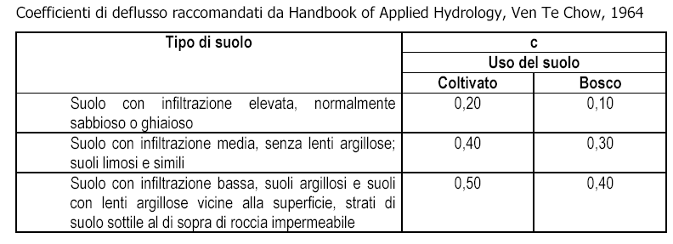
 |  |  |  |  |  |  | Valore medio | 4.37
 |  |  |  |  |  |  | Dev. standard (0<Dev. St.<Inf.) | 5.19
 |  |  |  |  |  |  | Valore minimo | 0.48
 |  |  |  |  |  |  | Valore massimo | 17.76
Altezza critica di precipitazione (mm) |  |  |  |  |  |  |  | 91.72
 |  |  |  |  | PORTATA: Q (mc/sec)
METODO DI CALCOLO |  |  |  | Tempo di ritorno | Tr = 100 | Tr = 50 | Tr = 200 | Tr = 500 | METODI
Formula di Sordo |  |  |  | range | 531.74 | 483.40 | 579.06 | 664.67 | EMPIRICO
Formula di Scimeni |  |  |  | range | 693.62 | 630.56 | 755.35 | 867.03
Formula di Pagliaro |  |  |  | range | 1740.00 | 1581.82 | 1894.86 | 2175.00
Formula di Forti |  |  |  | range | 651.63 | 592.40 | 709.63 | 814.54
Formula Genio Civile |  |  |  | range | 139.43 | 126.75 | 151.84 | 174.28
Formula di Tournon |  |  |  | range | 1169.15 | 1062.86 | 1273.21 | 1461.44
Formula di Whistler |  |  |  | range | 429.63 | 390.57 | 467.87 | 537.04
Formula di Iskowski |  |  |  | range | 506.25 | 460.23 | 551.31 | 632.81 | SEMI ANALITICO
Formula di Merlo |  |  |  | range | 2140.43 | 1945.85 | 2330.93 | 2675.54
Formula di Giandotti |  |  |  | range | 350.19 | 318.35 | 381.36 | 437.74
Formula di Turazza |  |  |  | range | 440.47 | 400.43 | 479.67 | 550.59
Formula Razionale |  |  |  | range | 345.92 | 314.47 | 376.70 | 432.39 | ANALITICO
ANALISI STATISTICA DELLA PORTATA DI MASSIMA PIENA A TR = 100 ANNI
Valore medio assoluto |  | 761.54 | Valore medio ponderato |  |  |  |  | 354.28
Dev. standard (0<Dev. St.<Inf.) |  | 610.65 | Dev. standard (0<Dev. St.<Inf.) |  |  |  |  | 158.11
Valore minimo |  | 139.43 | Valore minimo |  |  |  |  | 139.43
Valore massimo |  | 2140.43 | Valore massimo |  |  |  |  | 506.25

